ログイン
外部設計書 |  |  |  |  |  | チーム名 |  | どすこい！もぐもりカーニバル
 |  |  |  |  |  | 画面名 |  | 土俵入り |  |  |  | 作成者 | 粟野真斗 |  |  | 更新者
 |  |  |  |  |  | システム名 |  | SUMOO |  |  |  | 作成日 | 2024-06-11 |  |  | 更新日
 |  |  |  |  |  | 備考

 | 画面設計
 |  | スマホ表示
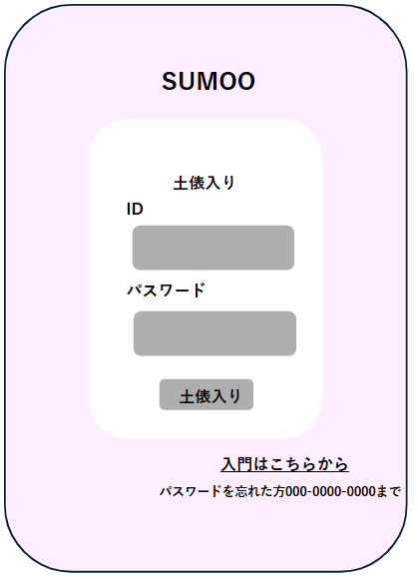

①

②

 | 機能設計
 |  | ページロード

 |  |  | 本画面ではページロード時の処理は無し。
 |  |  | 土俵入り（ログイン画面）用jspを表示する。

 |  | ①土俵入りボタン押下時

 |  |  | ボタン押下時、以下のエラーチェックを行う。
 |  |  | 1.ログインIDが入力されていない。
 |  |  |  | 「ログインIDを入力してください。」エラーを表示する。
 |  |  | 2.パスワードが入力されていない。
 |  |  |  | 「パスワードを入力してください。」エラーを表示する。

 |  |  | 上記エラーが無い場合、以下の検索を行う。
 |  |  | usersテーブルを検索し、1件ヒットするかどうかをチェックする。

 |  |  | 上記検索にて、1件ヒットした場合は「マイページ」画面に遷移する。
 |  |  | 1件ヒットでない場合、本画面のメッセージエリアに「ログインIDまたはパスワードに誤りがあります。」と表示する。
 |  |  | メッセージエリアは、メッセージが無い場合には背景色も表示しない。
 |  |  | メッセージエリアは土俵入りボタンの下に設定。

 | 項目定義書

 | No |  | 物理名 |  | 論理名 |  | 画面型 |  | データ型(Java) | min | max | DBテーブル |  | DBカラム | 備考
 |  | 1 | loginId |  | ログインID |  | button |  | String |  |  | users |  | user_id
 |  | 2 | password |  | パスワード |  | button |  | String |  |  | users |  | password
 |  | 3 | loginButton |  | ログインボタン |  | div
 |  | 4 | message |  | メッセージエリア |  | div |  | String |  |  |  |  |  | 初期表示時は非表示。
 |  | 5
 |  | 6
 |  | 7
 |  | 8
 |  | 9
 |  | 10
 |  | 11
 |  | 12
 |  | 13
 |  | 14
 |  | 15
 |  | 16
 |  | 17
 |  | 18
 |  | 19
 |  | 20
 |  | 21
 |  | 22
 |  | 23
 |  | 24
 |  | 25
 |  | 26
 |  | 27
 |  | 28
 |  | 29
 |  | 30

入門画面
外部設計書 |  |  |  |  |  | チーム名 |  | どすこい！ もぐもりカーニバル
 |  |  |  |  |  | 画面名 |  | 入門画面 |  |  |  | 作成者 | 粟野 真斗 |  |  | 更新者
 |  |  |  |  |  | システム名 |  | SUMOO |  |  |  | 作成日 | 2024-06-09 |  |  | 更新日
 |  |  |  |  |  | 備考

 | 画面設計

 |  |  | スマホ表示
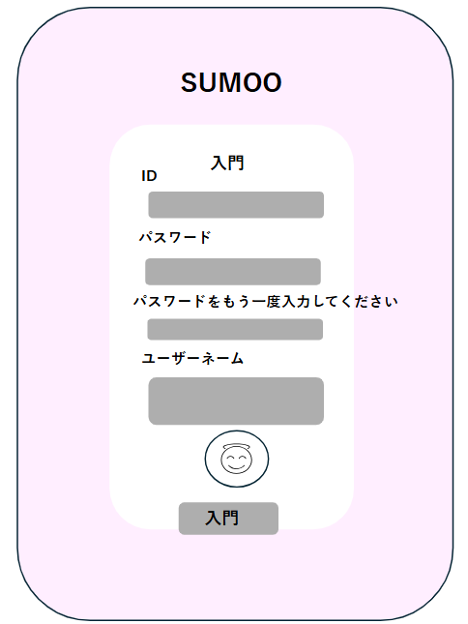

①

②

③

④

⑤

⑥

 | 機能設計
 |  | ページロード
 |  |  | 新規登録画面用jspを表示する。

 |  | ①ID
 |  |  | 新規登録ユーザーは任意のIDを設定する。IDは他アカウントとの重複を許さない。

 |  | ②・③パスワード
 |  |  | 任意のパスワードを設定する。③では、②と同じパスワードを入力されているか確認する。
 |  |  | 同じパスワードではない場合、エラーメッセージを表示する。

 |  | ④ユーザーネーム
 |  |  | 任意のユーザーネームを設定する。

 |  | ⑤アイコン
 |  |  | 任意のアイコンを設定できる。設定しない場合は初期アイコン。

 |  | ⑥入門ボタン押下時、以下のエラーチェックを行う。
 |  |  | 1.ログインIDが入力されていない。
 |  |  |  | 「IDを入力してください。」エラーを表示する。
 |  |  | 2.パスワードが入力されていない。
 |  |  |  | 「パスワードを入力してください。」エラーを表示する。

 |  |  | 上記エラーが無い場合、以下のユーザーIDチェックを行う。
 |  |  | 1.IDを用いてusersテーブルを検索し、ヒットするかどうかをチェックする。

 |  |  | 上記チェックにて、ヒットしない場合は、usersテーブルに入力されたデータを追加する。
 |  |  | データ追加後、「マイページ」画面に遷移する。
 |  |  | その後、マイページ画面のダイアログボックスに「入門おめでとう！」と表示する。
 |  |  | ヒットした場合、本画面のメッセージエリアに「このIDは既に使われています」と表示する。
 |  |  | メッセージエリアは、メッセージが無い場合には背景色も表示しない。

 | 項目定義書

 | No |  | 物理名 |  | 論理名 |  | 画面型 |  | データ型(Java) | min | max | DBテーブル |  | DBカラム | 備考
 |  | 1 | keyword |  | 検索キーワード |  | input |  | String |  |  | users |  |  | name,company,addressと部分一致で比較。
 |  | 2 | search |  | 検索ボタン |  | button
 |  | 3 | addCard |  | 名刺新規追加ボタン |  | button
 |  | 4 | message |  | メッセージエリア |  | div |  | String |  |  |  |  |  | 初期表示時は非表示。
 |  | 5 | card |  | 名刺データ |  | div
 |  | 5.1 | company |  | 会社名 |  | div |  | String |  |  | cards |  | company
 |  | 5.2 | name |  | 氏名 |  | div |  | String |  |  | cards |  | name
 |  | 5.3 | phoneNumber |  | 電話番号 |  | div |  | String |  |  | cards |  | phone_number
 |  | 5.4 | mailAddress |  | Eメール |  | div |  | String |  |  | cards |  | mail_address
 |  | 5.5 | address |  | 住所 |  | div |  | String |  |  | cards |  | address
 |  | 5.6 | modCard |  | 名刺編集ボタン |  | button
 |  | 5.7 | delCard |  | 名刺削除ボタン |  | button
 |  | 6 | logout |  | ログアウトボタン |  | button
 |  | 7 | fetchCard |  | 読み込みボタン |  | button

マイページ（自分）
外部設計書 |  |  |  |  |  | チーム名 |  | どすこい！ もぐもりカーニバル
 |  |  |  |  |  | 画面名 |  | マイページ（自分が閲覧） |  |  |  | 作成者 | 田中きり |  |  | 更新者
 |  |  |  |  |  | システム名 |  | SUMOO |  |  |  | 作成日 | 2024-06-10 |  |  | 更新日
 |  |  |  |  |  | 備考

 | 画面設計
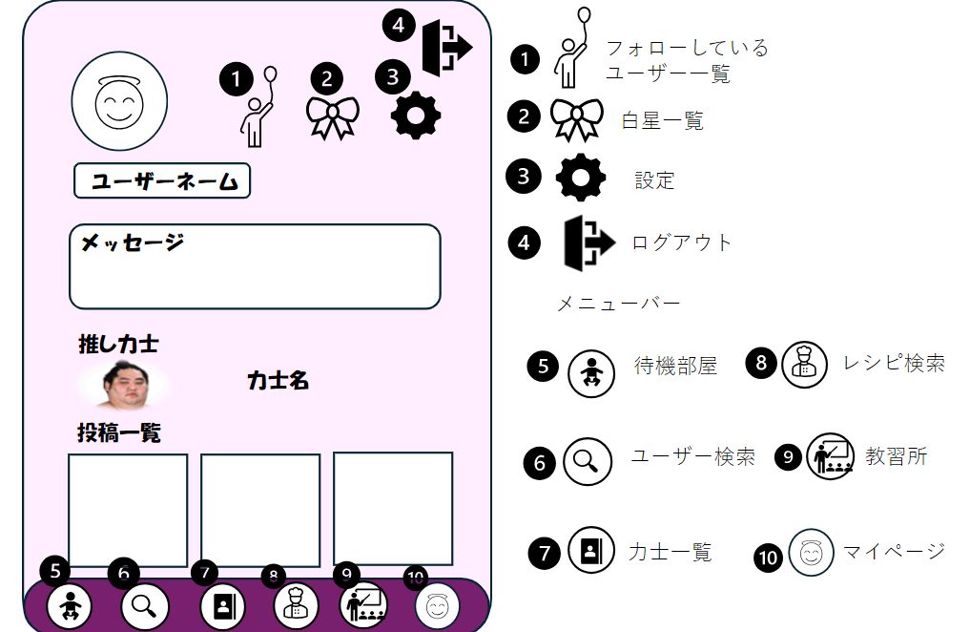

 | 機能設計
 |  | ページロード

 |  |  | 本画面ではページロード時、「users」、「favorites」、「contributions」よりデータを取得する。
 |  |  |  | マイページ（自分）用jspを表示する。

 |  | ④以外のアイコン押下時、以下のエラーチェックを行う。
 |  | ・ログインしていない。
 |  | ログイン画面に遷移する

 |  | 上記エラーがない場合、
 |  | それぞれの画面に遷移する。

 |  | ④のアイコン押下時、以下のエラーチェックを行う。
 |  | ・ログインしていない。
 |  | ログイン画面に遷移する。

 |  | 上記エラーがない場合、
 |  | ログアウトを行いログイン画面に遷移する。

 | 項目定義書

 | No | 物理名 |  |  | 論理名 |  | 画面型 |  | データ型(Java) | min | max | DBテーブル |  | DBカラム | 備考

マイページ（他人）
外部設計書 |  |  |  |  | チーム名 |  | どすこい！ もぐもりカーニバル
 |  |  |  |  | 画面名 |  | マイページ（他人が閲覧） |  |  |  | 作成者 | 田中きり |  |  | 更新者
 |  |  |  |  | システム名 |  | SUMOO |  |  |  | 作成日 | 2024-06-10 |  |  | 更新日
 |  |  |  |  | 備考

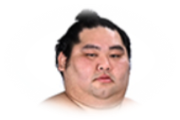
ユーザーネーム
メッセージ
力士名
推し力士
投稿一覧
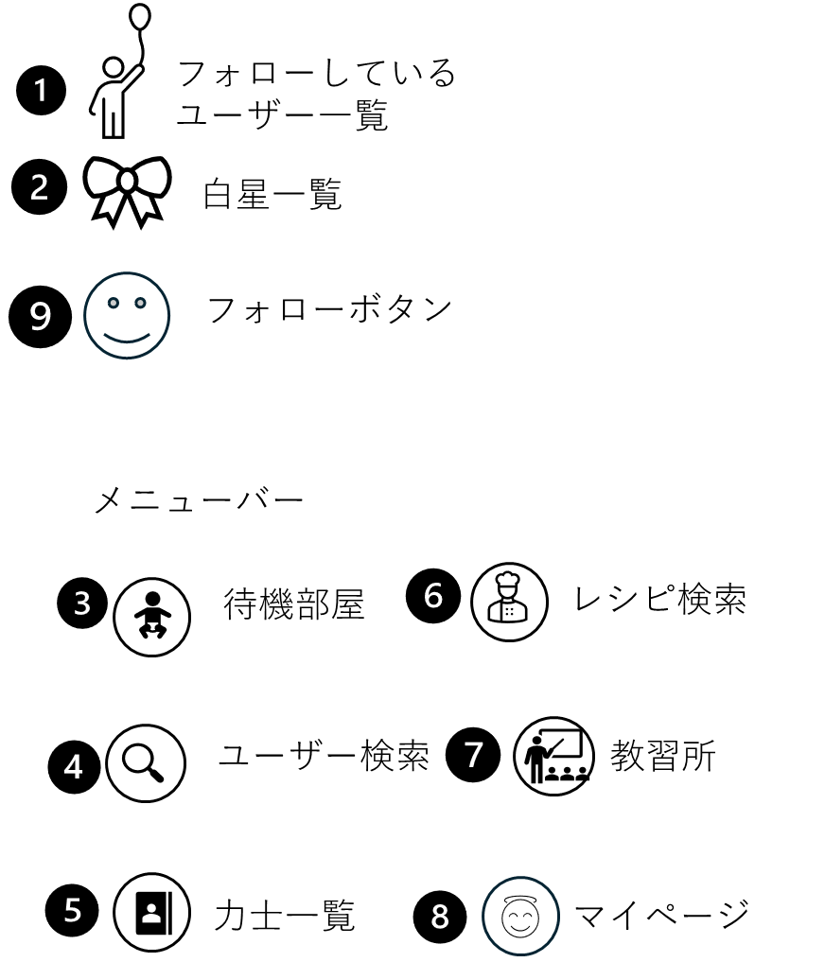
 | 画面設計

 | 機能設計
 |  | ページロード

 |  |  | 本画面ではページロード時、「users」、「favorites」、「contributions」、「stars」、「follows」よりデータを取得する。
 |  |  | マイページ（他人）用jspを表示する。

 |  | ①∼⑧アイコン押下時、以下のエラーチェックを行う。
 |  | ・ログインしていない。
 |  | ログイン画面に遷移する

 |  | 上記エラーがない場合、
 |  | それぞれの画面に遷移する。

 |  | ⑨のアイコン押下時、以下のエラーチェックを行う。
 |  | ・ログインしていない。
 |  | ログイン画面に遷移する。

 |  | 上記エラーがない場合、
 |  | 〇まだそのユーザーをフォローしていない場合
 |  | 「follows」テーブルにデータが追加され、「フォロー中一覧」にユーザー情報が表示され、アイコンに色がつく。
 |  | 〇そのユーザーをすでにフォローしていた場合
 |  | 「follows」テーブルからデータが削除され、「フォロー中一覧」にユーザー情報が表示されなくなり、アイコンの色が消える。

 | 項目定義書

 | No | 物理名 |  | 論理名 |  | 画面型 |  | データ型(Java) | min | max | DBテーブル |  | DBカラム | 備考

ユーザー一覧
外部設計書 |  |  |  |  | チーム名 |  | どすこい！ もぐもりカーニバル
 |  |  |  |  | 画面名 |  | ユーザー一覧 |  |  |  | 作成者 | 田中きり |  |  | 更新者
 |  |  |  |  | システム名 |  | SUMOO |  |  |  | 作成日 | 2024-06-10 |  |  | 更新日
 |  |  |  |  | 備考

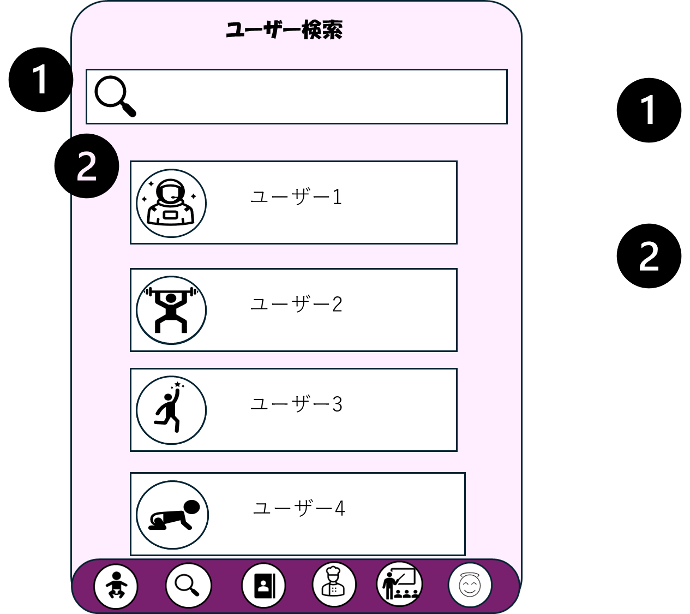
 | 画面設計

検索用テキストボックス

ユーザー情報（アイコン、ユーザーネーム）

1

フォローボタン

 | 機能設計
 |  | ページロード

 |  |  | 本画面ではページロード時、「users」、「follows」よりデータを取得する。
 |  |  | ユーザー一覧用jspを表示する。

 |  | ①アイコン押下時、以下のエラーチェックを行う。
 |  | ・ログインしていない。
 |  | ログイン画面に遷移する

 |  | 上記エラーがない場合、
 |  | テキストボックスに入力されたユーザー名の検索を行う。（完全一致）

 |  | ②アイコン押下時、以下のエラーチェックを行う。
 |  | ・ログインしていない。
 |  | ログイン画面に遷移する

 |  | 上記エラーがない場合、
 |  | 該当のユーザーのマイページ（他人）用jspを表示する。

 |  | ③のアイコン押下時、以下のエラーチェックを行う。
 |  | ・ログインしていない。
 |  | ログイン画面に遷移する。

 |  | 上記エラーがない場合、
 |  | 〇まだそのユーザーをフォローしていない場合
 |  | 「follows」テーブルにデータが追加され、「フォロー中一覧」にユーザー情報が表示され、アイコンに色がつく。
 |  | 〇そのユーザーをすでにフォローしていた場合
 |  | 「follows」テーブルからデータが削除され、「フォロー中一覧」にユーザー情報が表示されなくなり、アイコンの色が消える。

 | 項目定義書

 | No | 物理名 |  | 論理名 |  | 画面型 |  | データ型(Java) | min | max | DBテーブル |  | DBカラム | 備考

フォロー中一覧
外部設計書 |  |  |  |  |  | チーム名 |  | ＼どすこい！／もぐもりカーニバル
 |  |  |  |  |  | 画面名 |  | フォロー中一覧 |  |  |  | 作成者 | 杉本朋華 |  | 更新者
 |  |  |  |  |  | システム名 |  | SUMOO |  |  |  | 作成日 | 2024-06-10 |  | 更新日
 |  |  |  |  |  | 備考

 | 画面設計

 |  |  |  | スマホ表示

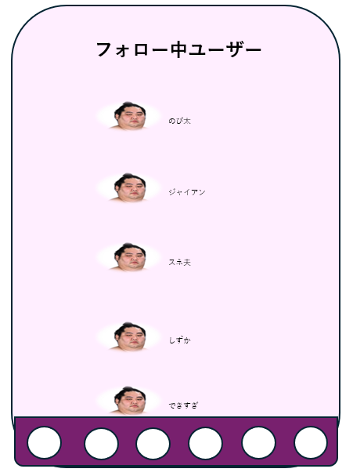

①

 | 機能設計
 |  | 1.ページロード
 |  |  | フォロー中一覧用jspを表示する。
 |  |  | ページ表示時、followsテーブルからuser_idが一致するユーザーデータを取得する。
 |  |  | ユーザーデータを１列で表示する

 |  | ２.①ユーザーネーム | ユーザーネームクリック時、ユーザーのプロフィールへ遷移する。

 |  |  | 物理名 |  | 論理名 |  | 画面型 |  | データ型(Java) | min | max | DBテーブル |  | DBカラム
 |  | 1 | username |  | ユーザー |  | div

 | 項目定義書

 | No

登録情報の変更画面
外部設計書 |  |  |  |  | チーム名 |  | どすこい！ もぐもりカーニバル
 |  |  |  |  | 画面名 |  | 登録情報の変更画面 |  |  |  | 作成者 | 粟野 真斗 |  |  | 更新者
 |  |  |  |  | システム名 |  | SUMOO |  |  |  | 作成日 | 2024-06-09 |  |  | 更新日
 |  |  |  |  | 備考

 | 画面設計
 |  | スマホ表示
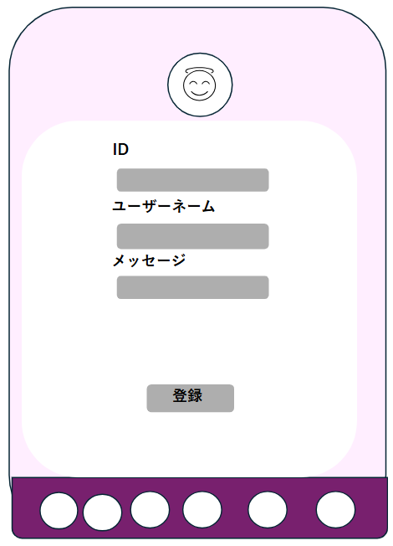

①

②

③

④

⑤

 | 機能設計
 |  | 1.ページロード
 |  |  | 本画面ではページロード時の処理は無し。
 |  |  | 登録情報の変更画面用jspを表示する。

 |  | ①アイコン
 |  |  | アイコンをタップして画像を変更できる。

 |  | ②ID
 |  |  | IDを変更できない。IDは他アカウントとの重複を許さない。

 |  | ③ユーザーネーム
 |  |  | 任意のユーザーネームに変更できる。
 |  |  | ユーザーネームは重複を許さない
 |  | ④メッセージ
 |  |  | 任意のメッセージを登録できる。空白でも可

 |  | ⑤登録ボタン押下時、以下のエラーチェックを実施する。

 |  | IDを用いてusersテーブルを検索し、ヒットするかどうかをチェックする。
 |  | ヒットした場合は、「登録情報を変更しますか？」というダイアログを表示し「はい」クリック時は変更処理を行う。
 |  | 「いいえ」クリック時は変更処理を行わない。Userテーブルに入力されたアイコン、ユーザーネーム、メッセージに変更する。
 |  | データ変更後、マイページ画面に遷移する。その際、マイページ画面のメッセージエリアに「登録情報を変更しました。」と表示する。
 |  | ヒットしなかった場合は、「IDが見つかりません」と表示し、処理を中断する。

 | 項目定義書
 |  |  | （※本ページの詳細は割愛。一覧検索を参考に作成していく）
 | No |  | 物理名 | 論理名 |  | 画面型 |  | データ型(Java) | min | max | DBテーブル |  | DBカラム | 備考
 |  | 1

白星一覧
外部設計書 |  |  |  |  |  | チーム名 |  | ＼どすこい！／もぐもりカーニバル
 |  |  |  |  |  | 画面名 |  | 白星一覧 |  |  |  | 作成者 | 杉本朋華 |  |  | 更新者
 |  |  |  |  |  | システム名 |  | SUMOO |  |  |  | 作成日 | 2024-06-10 |  |  | 更新日
 |  |  |  |  |  | 備考

 | 画面設計

 |  |  |  | スマホ表示

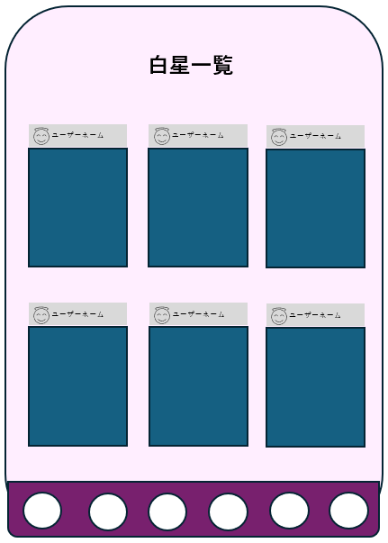

①

 | 機能設計
 |  | 1.ページロード
 |  |  | 白星一覧用jspを表示する。
 |  |  | ページ表示時、starsテーブルからuser_idが一致する投稿データを取得する。
 |  |  | 投稿データを左上から右に3件ずつ表示する。

 |  | ２.①ユーザーネーム
 |  |  | ユーザーネームクリック時、ユーザーのプロフィールへ遷移する。

 | 項目定義書

 | No |  | 物理名 |  | 論理名 |  | 画面型 |  | データ型(Java) | min | max | DBテーブル |  | DBカラム | 備考
 |  | 1 | fetchCard |  | 読み込みボタン |  | button
 |  | 1 | post |  | 投稿 |  | div

力士一覧
外部設計書 |  |  |  |  |  | チーム名 |  | ＼どすこい！／もぐもりカーニバル
 |  |  |  |  |  | 画面名 |  | 力士一覧 |  |  |  | 作成者 | 杉本朋華 |  |  | 更新者
 |  |  |  |  |  | システム名 |  | SUMOO |  |  |  | 作成日 | 2024-06-10 |  |  | 更新日
 |  |  |  |  |  | 備考

 | 画面設計

 |  |  |  | スマホ表示
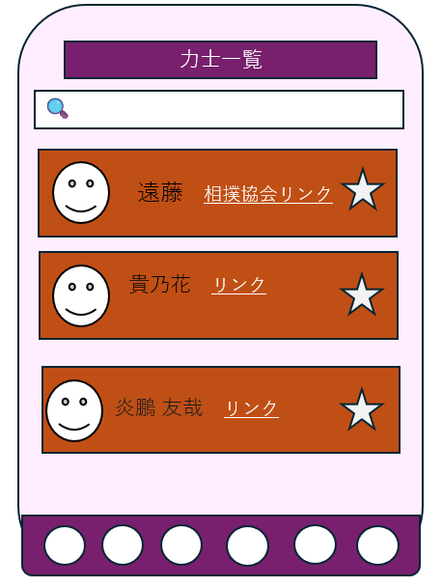

②
①

③
④

 | 機能設計
 |  | 1.ページロード
 |  |  | 力士一覧用jspを表示する。
 |  |  | ページ表示時、rikishiesテーブルからrikishi_face_pic、rikishi_name、sumo_association_link、rikishi_page_link、sumo_stable_nameを取得する。
 |  |  | 力士データを１列で表示する

 |  | 2.①検索ボタンクリック
 |  |  | 検索ボタンクリック時、現在表示している全ての力士データを削除する。同時に、メッセージエリアをクリアする。
 |  |  | rikisiテーブルのname、roomが①検索キーワードと一致した、力士データを取得する。
 |  |  | 検索キーワードが空であった場合は、初期表示時と同様に全てのデータを表示する。

 |  | 3.②公式プロフィールのURL
 |  |  | 公式プロフィールクリック時、対応する力士の公式プロフィール（外部サイト）へ遷移する

 |  | 4.③登録ボタン
 |  |  | 登録ボタンを押すと、お気に入り力士へ登録される。

 |  | 5.④看板クリック
 |  |  | 看板をクリックすると、その力士の部屋へ遷移する

 |  |  | 物理名 |  | 論理名 |  | 画面型 |  | データ型(Java) | min | max | DBテーブル |  | DBカラム
 |  | 1 | rikisikanban |  | 力士看板 |  | div
 |  | 2 | keyword |  | 検索キーワード |  | input |  | String |  |  | rikisi |  |  | name,roomと部分一致で比較。
 |  | 3 | search |  | 検索ボタン |  | button
 |  | 4 | like |  | 登録ボタン |  | button

 | 項目定義書

 | No

各部屋
外部設計書 |  |  |  |  | チーム名 |  | どすこい！もぐもりカーニバル
 |  |  |  |  | 画面名 |  | 各部屋 |  |  |  | 作成者 | 土方歩夢 |  |  | 更新者
 |  |  |  |  | システム名 |  |  |  |  |  | 作成日 | 2024-06-09 |  |  | 更新日
 |  |  |  |  | 備考

 | 画面設計
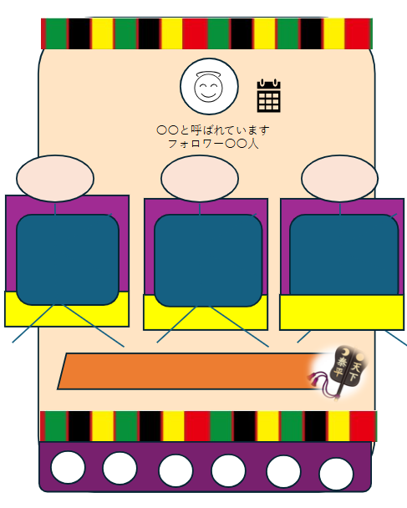

①
④

②

③

 | 機能設計

 |  | 1.ページロード
 |  |  | ページ表示時、contributionsテーブルの中からuser_idが一致するデータを取得し表示する。画面上には3つ表示される。

 |  | 2.①力士アイコン
 |  |  | 選択された力士の顔写真、プロフィールが表示される

 |  | 3.②この部屋の力士に関する投稿
 |  |  | 投稿に対して「いいね」というボタンから高評価の意思表示を行うことができる

 |  | 4.③投稿ページボタン
 |  |  | 投稿ページへ遷移

 |  | 5.④カレンダーボタン
 |  |  | カレンダーページへ遷移

 | 項目定義書

 | No | 物理名 |  | 論理名 |  | 画面型 |  | データ型(Java) | min | max | DBテーブル |  | DBカラム | 備考

待機部屋
外部設計書 |  |  |  |  | チーム名 |  | どすこい！もぐもりカーニバル
 |  |  |  |  | 画面名 |  | 待機部屋 |  |  |  | 作成者 | 土方歩夢 |  |  | 更新者
 |  |  |  |  | システム名 |  |  |  |  |  | 作成日 | 2024-06-09 |  |  | 更新日
 |  |  |  |  | 備考

 | 画面設計

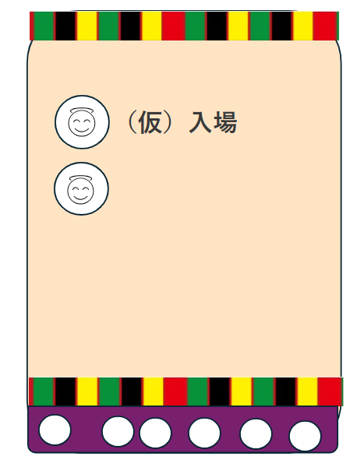

①

 | 機能設計

 |  | 1.ページロード
 |  |  | ページ表示時、favoritesテーブルの中からuser_idが一致するsumo_wrestler_idを取得し表示する

 |  | 2.①力士アイコン押下時
 |  |  | 押下した力士の「各部屋」ページに遷移する

 | 項目定義書

 | No | 物理名 |  | 論理名 |  | 画面型 |  | データ型(Java) | min | max | DBテーブル |  | DBカラム | 備考

投稿
外部設計書 |  |  |  |  | チーム名 |  | どすこい！もぐもりカーニバル
 |  |  |  |  | 画面名 |  | 投稿 |  |  |  | 作成者 | 土方歩夢 |  |  | 更新者
 |  |  |  |  | システム名 |  |  |  |  |  | 作成日 | 2024-06-09 |  |  | 更新日
 |  |  |  |  | 備考

 | 画面設計

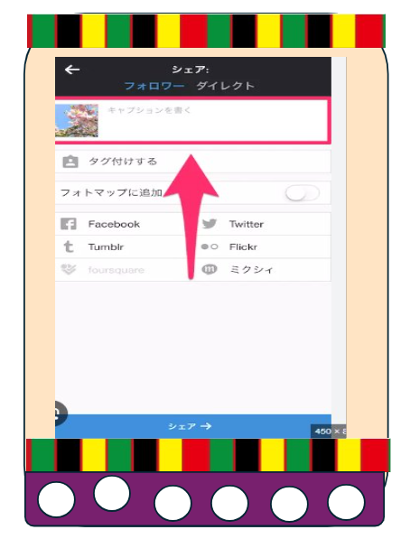

②

①

③

 | 機能設計

 |  | 1.ページロード
 |  |  | ページロード時、user_idとsumo_wrestler_idを取得する
 |  |  | ユーザが操作の途中でページロードした場合、途中までの編集内容は削除される
 |  |  | ページ表示時、ユーザのデバイスのストレージに保存されている画像・動画を取得し、表示する

 |  | 2.①画像・動画フィールド
 |  |  | ユーザのデバイスのストレージに保存されている画像・動画を取得し、表示する

 |  | 3.②テキスト入力フィールド
 |  |  | 選択した力士に対するコメントや、画像・動画のキャプションを入力する

 |  | 4.③投稿ボタン
 |  |  | ユーザが編集したデータを投稿する。この時、投稿日時を取得し各部屋ページに反映させる。
 |  |  | contributionsテーブルの、ロード時取得のuser_idとsumo_wrestler_idに対応した列に、ユーザが選択してきた画像・動画やテキストデータを格納する。

 | 項目定義書

 | No | 物理名 |  | 論理名 |  | 画面型 |  | データ型(Java) | min | max | DBテーブル |  | DBカラム | 備考

カレンダー
外部設計書 |  |  |  |  | チーム名 |  | どすこい！もぐもりカーニバル
 |  |  |  |  | 画面名 |  | カレンダー |  |  |  | 作成者 | 土方歩夢 |  |  | 更新者
 |  |  |  |  | システム名 |  |  |  |  |  | 作成日 | 2024-06-09 |  |  | 更新日
 |  |  |  |  | 備考

 | 画面設計

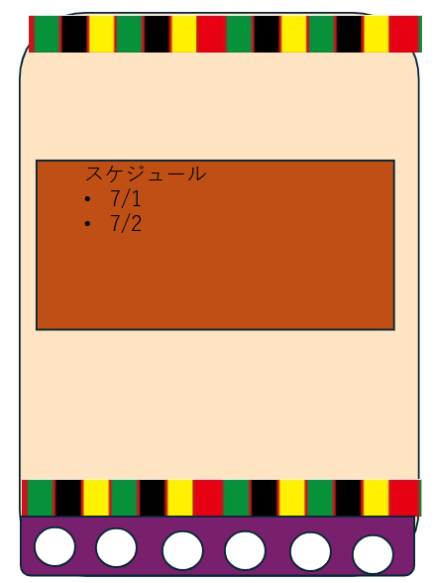

①

 | 機能設計

 |  | 1.ページロード
 |  |  | ページロード時、sumo_wrestlerテーブルのidと一致するrikishi_calenderのデータを表示する

 |  | 2.①カレンダー表示
 |  |  | ここをクリックすることで各力士の今後の予定が入力されたicsファイルをダウンロードできる。
 |  |  | ファイルは管理者側が用意する。

 | 項目定義書

 | No | 物理名 |  | 論理名 |  | 画面型 |  | データ型(Java) | min | max | DBテーブル |  | DBカラム | 備考

教習所画面
外部設計書 |  |  |  |  |  | チーム名 |  | どすこい！ もぐもりカーニバル
 |  |  |  |  |  | 画面名 |  | 教習所画面 |  |  |  | 作成者 | 粟野 真斗 |  |  | 更新者
 |  |  |  |  |  | システム名 |  | SUMOO |  |  |  | 作成日 | 2024-06-09 |  |  | 更新日
 |  |  |  |  |  | 備考

 | 画面設計 |  |  | スマホ表示

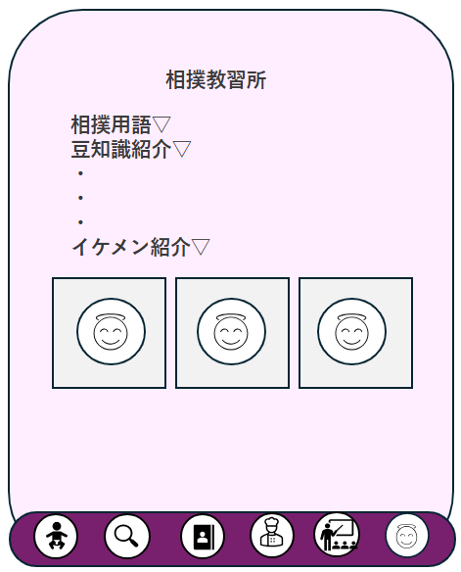

①
②

③

 | 機能設計
 |  | 本画面ではページロード時の処理は無し。
 |  | 教習所画面用jspを表示する。

 |  | ①・②・③
 |  |  | ▽は、アコーディオンメニュー。
 |  |  | クリックで情報を見ることができる。

 | 項目定義書
 |  |  | （※本ページの詳細は割愛。一覧検索を参考に作成していく）
 | No |  | 物理名 |  | 論理名 |  | 画面型 |  | データ型(Java) | min | max | DBテーブル |  | DBカラム | 備考
 |  | 1

ちゃんこ
外部設計書 |  |  |  |  |  | チーム名 |  | どすこい！ もぐもりカーニバル
 |  |  |  |  |  | 画面名 |  | ちゃんこ |  |  |  | 作成者 | 粟野 真斗 |  |  | 更新者
 |  |  |  |  |  | システム名 |  | SUMOO |  |  |  | 作成日 | 2024-06-11 |  |  | 更新日
 |  |  |  |  |  | 備考

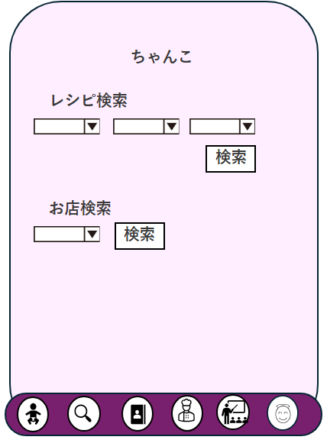
 | 画面設計 |  |  | スマホ表示

①
②
③

④

 | 機能設計
 |  | 本画面ではページロード時の処理は無し。
 |  | ちゃんこ画面用jspを表示する。

 |  | レシピ検索 ①力士の名前、②部屋の名前、③料理カテゴリー
 |  |  | ①、②、③はいずれか一つだけ選択していても検索ができる。
 |  |  | それぞれ選択した場合、選択した条件に合致したデータのみがレシピ検索結果画面に出力される。

 |  | 会場付近お店検索 ④〇〇会場
 |  |  | プルダウンメニューを押すと、「国技館、エディオンアリーナ大阪、ドルフィンズアリーナ、福岡国際センター」から選択できる

 |  | レシピ検索ボタン押下時の処理
 |  | rikishiesテーブルの「rikishi_name」が一致するデータを取得する
 |  | rikishiesテーブルの「sumo_stable_name」が一致するデータを取得する
 |  | recipesテーブルの「category」が一致するデータを取得する

 |  | お店検索ボタン押下時の処理
 |  | storesテーブルの「venue_name」が一致するデータを取得する

 |  | 上記処理を行った後、レシピ検索結果画面に遷移する。

 | 項目定義書
 |  |  | （※本ページの詳細は割愛。一覧検索を参考に作成していく）
 | No |  | 物理名 |  | 論理名 |  | 画面型 |  | データ型(Java) | min | max | DBテーブル |  | DBカラム | 備考
 |  | 1

レシピ検索結果
外部設計書 |  |  |  |  |  | チーム名 |  | どすこい！ もぐもりカーニバル
 |  |  |  |  |  | 画面名 |  | レシピ検索結果 |  |  |  | 作成者 | 粟野 真斗 |  |  | 更新者
 |  |  |  |  |  | システム名 |  | SUMOO |  |  |  | 作成日 | 2024-06-11 |  |  | 更新日
 |  |  |  |  |  | 備考

 | 画面設計 |  |  | スマホ表示

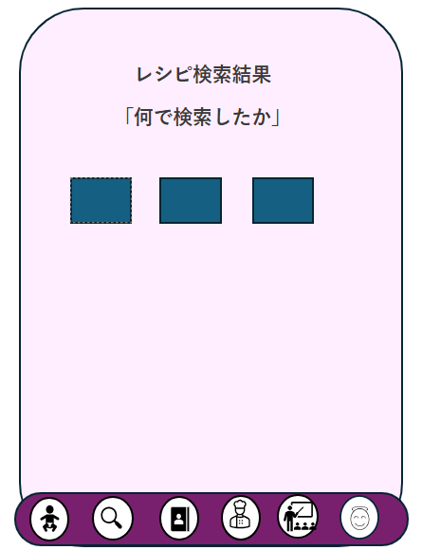

①

②

 | 機能設計

 |  | レシピ検索結果画面用jspを表示する。

 |  |  | 検索結果、ヒットが0件だった場合、

 |  |  | ① 何で検索をしたかを表示する。

 |  |  | ② 検索結果から、一致するデータを表示する。

 | 項目定義書
 |  |  | （※本ページの詳細は割愛。一覧検索を参考に作成していく）
 | No |  | 物理名 |  | 論理名 |  | 画面型 |  | データ型(Java) | min | max | DBテーブル |  | DBカラム | 備考
 |  | 1

お店検索結果
外部設計書 |  |  |  |  |  | チーム名 |  | どすこい！ もぐもりカーニバル
 |  |  |  |  |  | 画面名 |  | お店検索結果 |  |  |  | 作成者 | 粟野 真斗 |  |  | 更新者
 |  |  |  |  |  | システム名 |  | SUMOO |  |  |  | 作成日 | 2024-06-11 |  |  | 更新日
 |  |  |  |  |  | 備考

 | 画面設計 |  |  | スマホ表示

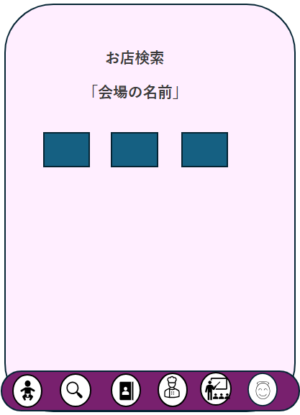

①

 | 機能設計
 |  | お店検索結果画面用jspを表示する。

 |  |  | ① 何で検索をしたかを表示する。

 |  |  | ② 検索結果から、一致するデータを表示する。

 | 項目定義書
 |  |  | （※本ページの詳細は割愛。一覧検索を参考に作成していく）
 | No |  | 物理名 |  | 論理名 |  | 画面型 |  | データ型(Java) | min | max | DBテーブル |  | DBカラム | 備考
 |  | 1

